ПРАЙС
оптовые цены действительны для заказа от 45 тыс., на меньшую сумму цены обговариваются с менеджером
 | ПРАЙС-ЛИСТ НА ГОТОВЫЕ КОМПЛЕКТЫ от 01.02.24г. |  |  |  |  |  | Подитог
Артикул | Название | Состав комплекта |  | Цена | Кол-во | Сумма | 0.00
 | Комплекты к программам "Умные игры в добрых сказках" (элементы сказкотерапии)
КОМ-001 | Комплект к программе по сказкотерапии для старшего дошкольного возраста (программа + USB-флеш + игры) в коробке (картон) (5-7 лет; на группу 10 человек) | Умные игры в добрых сказках. Парциальная программа. Макушкина С.В. - 1 шт. Электронное приложение к методическому пособию (USB-флеш-накопитель) - 1 шт. Чудо-Соты 1 - 10 шт. Чудо-Крестики 1 - 10 шт. Чудо-Крестики 2 - 10 шт. Чудо-Крестики 3 - 10 шт. Прозрачный квадрат (синий) - 10 шт. Квадрат Воскобовича 2-х цв. - 10 шт. Змейка - 10 шт. Упаковка: коробка, картон | 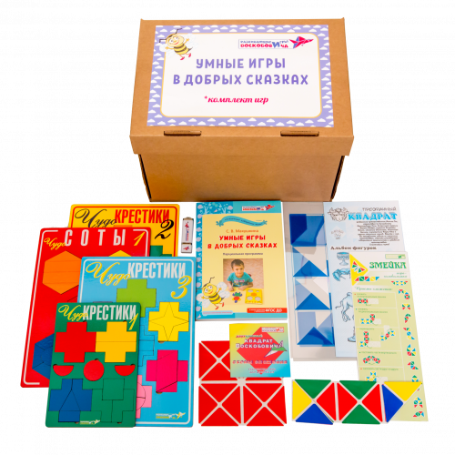 | 40574.80 |  | 0
КОМ-002 | Комплект к программе по сказкотерапии для старшего дошкольного возраста (программа + USB-флеш + игры) в упаковке "Сундучок" (дерево) (5-7 лет; на группу 10 человек) | Умные игры в добрых сказках. Парциальная программа. Макушкина С.В. - 1 шт. Электронное приложение к методическому пособию (USB-флеш-накопитель) - 1 шт. Чудо-Соты 1 - 10 шт. Чудо-Крестики 1 - 10 шт. Чудо-Крестики 2 - 10 шт. Чудо-Крестики 3 - 10 шт. Прозрачный квадрат (синий) - 10 шт. Квадрат Воскобовича 2-х цв. - 10 шт. Змейка - 10 шт. Упаковка: сундук, дерево | 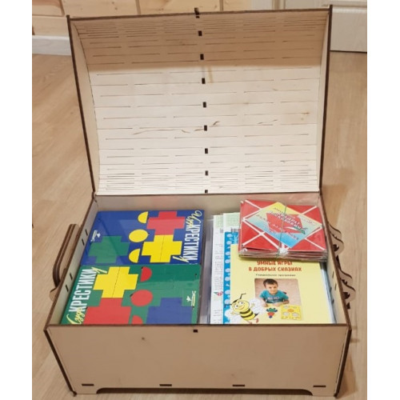 | 41494.60 |  | 0
КОМ-003 | Комплект к программе по сказкотерапии для младшего дошкольного возраста (программа + USB-флеш + игры) в упаковке "Сундучок" (дерево) (3-5 лет; на группу 10 человек) | Умные игры в сказках для малышей. Парциальная программа. Макушкина С.В. - 1 шт. Электронное приложение к методическому пособию (USB-флеш-накопитель) - 1 шт. Чудо-Соты 1 - 10 шт. Чудо-Соты. Ларчик - 1 шт. Чудо-Крестики 1 - 10 шт. Чудо-Крестики 2 - 10 шт. Чудо-Крестики 2. Ларчик - 1 шт. Чудо-Крестики 3 - 10 шт. Квадрат Воскобовича 2-х цв. - 10 шт. Квадрат Воскобовича 2-х цв. + сказка - 1 шт Фонарики с держателем (кр/з) - 10 шт. Фонарики. Ларчик (дерево) - 1 шт. Змейка - 10 шт. Упаковка: сундук, дерево | 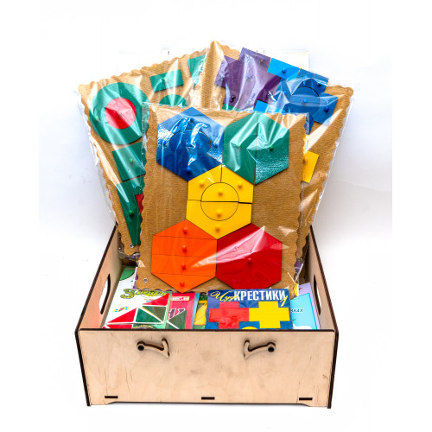 | 51083.20 |  | 0
КОМ-004 | Общий комплект игр ко всем программам по сказкотерапии (3-7 лет; на одного ребенка) | Чудо-Соты 1 - 1 шт. Чудо-Крестики 1 - 1 шт. Чудо-Крестики 2 - 1 шт. Чудо-Крестики 3 - 1 шт. Прозрачный квадрат (синий) + сказка - 1 шт. Квадрат Воскобовича 2-х цв. + сказка - 1 шт Фонарики с держателем (кр/з) - 1 шт. Змейка - 1 шт. Упаковка: коробка, дерево | 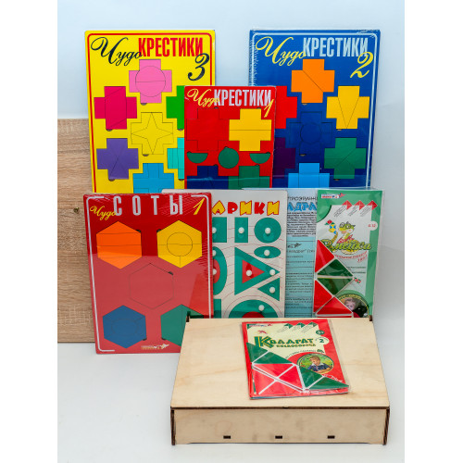 | 5763.80 |  | 0
КОМ-005 | Общий комплект ко всем программам по сказкотерапии (три программы + USB-флеш + игры) в упаковке "Сундучок сказок" (дерево) (3-7 лет; на группу 10 человек) | Умные игры в сказках для малышей. Парциальная программа (3,5 - 5 лет). Макушкина С.В. - 1 шт. Умные игры в добрых сказках. Парциальная программа (5-7 лет). Макушкина С.В. 1 шт. Умные игры в сказках для мам. Методические рекомендации. Макушкина С.В. - 1 шт. Электронное приложение к программам и методическим рекомендациям - 1 шт. Чудо-Соты 1 - 10 шт. Чудо-Соты. Ларчик - 1 шт. Чудо-Крестики 1 - 11 шт. Чудо-Крестики 2 - 10 шт. Чудо-Крестики 2. Ларчик - 1 шт. Чудо-Крестики 3 - 11 шт. Прозрачный квадрат (синий) - 11 шт. Сказка "Нетающие льдинки Озера Айс" - 1 шт. Квадрат Воскобовича 2-х цв. - 10 шт. Квадрат Воскобовича 2-х цв. + сказка - 1 шт Фонарики с держателем (кр/з) - 10 шт. Фонарики. Ларчик (дерево) - 1 шт. Змейка - 11 шт. Упаковка: сундук, дерево |  | 58081.80 |  | 0
 |  |  |  |  | ИТОГ: | 0.00

